Sheet1 (2)
2026年4月-2027年3月日常宣传物料设计制作安装服务项目明细表 |  |  |  |  |  |  |  |  | 联系人： 联系电话：
序号 | 项目或 名称 | 材质 | 尺寸、规格 | 单位 | 预估数量 | 限价/元 | 单价/元 | 总计/元 | 备注
1 | 一、喷绘写真类 | 室内写真表膜 | 按采购人要求制作 | 每平方米 | 10 | 36.00
2 |  | 户外写真表膜 | 按采购人要求制作 | 每平方米 | 200 | 42.75
3 |  | 户外写真过涂塑板 | 异形裁切 | 每平方米 | 1 | 120.00
4 |  |  | 按采购人要求制作 | 每平方米 | 1 | 90.00
5 |  | 室内写真过涂塑板 | 异形裁切 | 每平方米 | 1 | 95.00
6 |  |  | 按采购人要求制作 | 每平方米 | 1 | 65.00
7 |  | 室内写真过KT板 | 异形裁切 | 每平方米 | 3 | 95.00
8 |  |  | 按采购人要求制作 | 每平方米 | 1 | 65.00
9 |  | 户外写真过KT板 | 异型裁切 | 每平方米 | 3 | 120.00
10 |  |  | 按采购人要求制作 | 每平方米 | 1 | 90.00
11 |  | 室内写真过涂塑板包小边 | 小塑料边 | 每平方米 | 1 | 85.00
12 |  | 室内写真过涂塑板包大边 | 大塑料边 | 每平方米 | 1 | 95.00
13 |  | 户外写真过涂塑板包小边 | 小塑料边 | 每平方米 | 1 | 105.00
14 |  | 户外写真过涂塑板包大边 | 大塑料边 | 每平方米 | 1 | 115.00
15 |  | 户外写真过PVC板 | 3mm | 每平方米 | 10 | 102.60
16 |  | 户外写真过PVC板 | 5mm | 每平方米 | 10 | 116.85
17 |  | 户外写真过PVC板 | 异型裁切5mm | 每平方米 | 1 | 200.00
18 |  | 室内写真过PVC板 | 5mm | 每平方米 | 1 | 130.00
19 |  | 户外写真过PVC板 | 常规木画框 | 每平方米 | 1 | 165.00
20 |  | 户外写真过涂塑板 |  | 每平方米 | 1 | 143.00
21 |  | 户外写真过PVC板裱反光膜 | 8mm | 每平方米 | 1 | 320.00
22 |  | 户外写真过PVC板裱水晶膜 | 5mm | 每平方米 | 1 | 210.00
23 |  | UV印刷PVC板 | 3mm | 每平方米 | 10 | 135.00
24 |  | UV印刷PVC板 | 5mm | 每平方米 | 10 | 138.70
25 |  | UV印刷PVC板 | 8mm | 每平方米 | 1 | 175.00
26 |  | UV印刷PVC板 | 10mm | 每平方米 | 10 | 199.50
27 |  | UV印刷PVC板 | 12mm | 每平方米 | 1 | 230.00
28 |  | UV印刷PVC板 | 15mm | 每平方米 | 1 | 280.00
29 |  | UV印刷PVC板 | 20mm | 每平方米 | 1 | 380.00
30 |  | 亚克力UV | 3mm | 每平方米 | 1 | 280.00
31 |  | 亚克力UV | 5mm | 每平方米 | 10 | 360.00
32 |  | 亚克力UV | 10mm | 每平方米 | 1 | 480.00
33 |  | 亚克力UV | 15mm | 每平方米 | 1 | 560.00
34 |  | 亚克力UV | 20mm | 每平方米 | 1 | 720.00
35 |  | 550喷绘布 | 按采购人要求制作 | 每平方米 | 20 | 55.00
36 |  | 520喷绘布 | 普通喷绘布，按采购人要求制作 | 每平方米 | 150 | 46.56
37 |  | 喷PVC | 按采购人要求制作 | 每平方米 | 1 | 46.67
38 | 二、展架类 | X展架（画面＋架子） | PVC画面160cm X60cm+架子 | 套 | 5 | 85.50
39 |  | X展架（画面＋架子） | PVC画面180cm X80cm+架子 | 套 | 50 | 104.50
40 |  | X展架-画面 | PVC画面160cm X60cm | 张 | 5 | 66.50
41 |  | X展架-画面 | PVC画面180cm X80cm | 张 | 5 | 76.00
42 |  | X展架-架子 | 160cm X60cm单架子 | 个 | 1 | 25.00
43 |  | X展架-架子 | 180cm X80cm单架子 | 个 | 1 | 30.00
44 |  | 门形展架（画面＋架子） | PVC画面160cm X60cm+架子 | 套 | 5 | 118.75
45 |  | 门形展架（画面＋架子） | PVC画面180cm X80cm+架子 | 套 | 5 | 133.00
46 |  | 门形展架-画面 | PVC画面160cm X60cm | 张 | 5 | 70.75
47 |  | 门形展架-画面 | PVC画面180cm X80cm | 张 | 5 | 81.00
48 |  | 门形展架-架子 | 160cm X60cm单架子 | 个 | 1 | 48.00
49 |  | 门形展架-架子 | 180cm X80cm单架子 | 个 | 1 | 52.00
50 |  | 门形展架（画面＋架子） | PVC画面100cm X200cm+架子 | 套 | 1 | 126.50
51 |  | 门形展架（画面＋架子） | PVC画面120cm X200cm+架子 | 套 | 1 | 288.00
52 |  | 门形展架-画面 | PVC画面100cm X200cm | 张 | 1 | 44.00
53 |  | 门形展架-画面 | PVC画面120cm X200cm | 张 | 1 | 120.00
54 |  | 门形展架-架子 | 100cm X200cm单架子 | 个 | 1 | 82.50
55 |  | 门形展架-架子 | 120cm X200cm单架子 | 个 | 1 | 168.00
56 |  | 易拉宝铝合金 | PVC画面200cm X80cm | 套 | 1 | 165.00
57 |  | 易拉宝塑钢 |  | 套 | 1 | 155.00
58 |  | 易拉宝铝合金 | PP画面180*80m | 套 | 5 | 133.00
59 |  | 易拉宝塑钢 |  | 套 | 1 | 125.00
60 |  | 易拉宝铝合金 | PP画面120*200m | 套 | 5 | 260.00
61 |  | 易拉宝塑钢 |  | 套 | 1 | 210.00
62 |  | 丽屏展架 | PVC板画面180cm X80cm | 套 | 1 | 580.00
63 |  | 丽屏展架 | PVC板画面100cm X200cm | 套 | 1 | 550.00
64 |  | 丽屏展架 | PVC板画面120cm X200cm | 套 | 1 | 640.00
65 |  | 玻璃丽屏展架不锈钢底座 | PVC板画面80cmX180cm | 套 | 1 | 895.85
66 |  | 室内铝合金拉网展架（没含画面) |  | m² | 1 | 80.75
67 |  | 豪华款广场立牌单画面 | PVC板画面798*1800mm/每张 | 张 | 2 | 76.00
68 |  | 豪华款广场立牌双画面 | 黑底车贴798*1800mm/每张 | 张 | 2 | 99.75
69 |  | 豪华款广场立牌 | 铁质烤漆不锈钢电镀材质底座+2块6mm钢化玻璃，80*45*180cm/每套 | 套 | 2 | 895.85
70 |  | 手举牌杆 | 长80cm，不锈钢杆 | 个 | 10 | 37.75
71 |  | 旗杆 | 不锈钢拉伸杆 |  | 1 | 65.00
72 |  | 旗杆 | 1.5杆+铝合金墙壁旗底座+5号旗子 |  | 10 | 146.67
73 |  | 旗杆 | 1.5杆+铝合金墙壁旗底座+4号旗子 |  | 10 | 172.67
74 |  | 单臂灯杆旗+pvc板 | 120X45cm |  | 10 | 306.67
75 |  | 双臂灯杆旗+pvc板 | 120X45cm |  | 8 | 440.00
76 | 三、条幅类 | 旗帜 | 6#（0.66*0.44m/每面） |  | 1 | 55.00
77 |  | 旗帜 | 5#（0.96*0.64m/每面） |  | 5 | 57.00
78 |  | 旗帜 | 4#（1.44*0.96m/每面） |  | 5 | 83.60
79 |  | 旗帜 | 3#（1.92*1.28m/每面） |  | 1 | 97.85
80 |  | 旗帜 | 2#（2.4*1.6m/每面） |  | 1 | 112.10
81 |  | 道旗 | 100cm X50cm |  | 1 | 70.00
82 |  |  | 120cm X70cm |  | 1 | 100.00
83 |  |  | 120cm X45cm |  | 15 | 75.00
84 |  |  | 120cm X40cm |  | 1 | 75.00
85 |  | 三角旗 | 14*21cm |  | 1 | 35.00
86 |  | 彩色旗帜(丝印) | 6#（0.66*0.44m/每面） |  | 1 | 55.00
87 |  |  | 5#（0.96*0.64m/每面） |  | 1 | 57.00
88 |  |  | 4#（1.44*0.96m/每面） |  | 1 | 83.60
89 |  |  | 3#（1.92*1.28m/每面） |  | 1 | 97.85
90 |  |  | 2#（2.4*1.6m/每面） |  | 1 | 112.10
91 |  | 串旗 | A4一面，一串5面 |  | 1 | 75.00
92 |  | 绸布花球 | 揭幕用红花 | 个 | 2 | 63.33
93 |  | 揭幕红花红布 | 50*70cm牌匾揭幕红花红布 | 套 | 2 | 89.83
94 |  | 揭幕红花红布 | 40*200cm牌匾揭幕红花红布 | 套 | 2 | 115.33
95 |  | 绒布 |  | 每平方米 | 2 | 36.67
96 |  | 绸布 |  | 每平方米 | 2 | 42.50
97 |  | 缝制桌布 |  | 张 | 2 | 116.33
98 |  | 普通横幅 | 50cm-70cm（含70cm） |  | 20 | 15.20
99 |  |  | 70cm-90cm(含90cm) |  | 10 | 17.10
100 |  |  | 90cm以上 |  | 1 | 20.00
101 |  | 彩色横幅 | 70cm |  | 1 | 35.00
102 | 四、印刷品类 | 铜版纸打印 | 双面彩印 A4 157克 |  | 500 | 0.44
103 |  |  | 双面彩印 A4 200克 |  | 500 | 0.71
104 |  |  | 双面彩印 A4 250克 |  | 1 | 0.84
105 |  |  | 双面彩印 A4 300克 |  | 1 | 0.92
106 |  |  | 双面彩印 A3 157克 |  | 500 | 0.71
107 |  |  | 双面彩印 A3 200克 |  | 500 | 0.90
108 |  |  | 双面彩印 A3 250克 |  | 1 | 1.16
109 |  |  | 双面彩印 A3 300克 |  | 1 | 1.46
110 |  |  | 二折纸 双面彩印 157克 |  | 500 | 0.71
111 |  |  | 三折纸 双面彩印 157克 |  | 500 | 0.71
112 |  |  | 四折纸 双面彩印 157克 |  | 500 | 0.90
113 |  |  | 二折纸 双面彩印 200克 |  | 500 | 0.90
114 |  |  | 三折纸 双面彩印 200克 |  | 500 | 0.90
115 |  |  | 四折纸 双面彩印 200克 |  | 300 | 0.95
116 |  | 珠光纸打印 | 双面 A4 200克 |  | 15 | 6.00
117 |  | 双胶纸打印 | 双面彩印 A4 80克 |  | 1 | 4.00
118 |  | 双胶纸打印 | 双面彩印 A4 100克 |  | 1 | 5.00
119 |  | 双胶纸打印 | 双面彩印 A3 80克 |  | 1 | 8.00
120 |  | 双胶纸打印 | 双面彩印 A3 100克 |  | 1 | 9.00
121 |  | 三角台牌 | 户外写真过涂塑板，成品画面A4 |  | 1 | 33.00
122 |  | 铜版纸折叠会议台卡 | 300克 A4铜版纸单面打印 折叠成三角台卡 |  | 1 | 10.00
123 |  | 打印过塑 | A4 |  | 1 | 11.00
124 |  | 打印过塑 | 9X5以上，A5以下 |  | 1 | 7.67
125 |  | 打印过塑 | 9cmx5cm以内(含9cmX5cm) |  | 1 | 6.00
126 |  | 名片 | 双面、铜版纸300g铜版纸、双面亚膜、200张/盒 |  | 5 | 35.00
127 | 五、字牌类 | 钛金牌、不锈钢牌 | 70cm*50cm(1mm钛金板，侧厚2.5cm-3cm单色印) |  | 1 | 350.00
128 |  |  | 70cm*50cm(1mm不锈钢，侧厚2.5cm-3cm单色印) |  | 1 | 302.67
129 |  |  | 70cm*50cm(1mm钛金板，侧厚2.5cm-3cm多色印) |  | 1 | 410.00
130 |  |  | 70cm*50cm(1mm不锈钢， 侧厚2.5cm-3cm多色印) |  | 1 | 360.00
131 |  |  | 60cm*40cm(1mm钛金板，侧厚2.5cm-3cm单色印) |  | 1 | 240.00
132 |  |  | 60cm*40cm(1mm不锈钢，侧厚2.5cm-3cm单色印) |  | 1 | 172.90
133 |  |  | 60cm*40cm(1mm钛金板，侧厚2.5cm-3cm多色印) |  | 1 | 300.00
134 |  |  | 60cm*40cm(1mm不锈钢， 侧厚2.5cm-3cm多色印) |  | 1 | 235.00
135 |  |  | 50cm*35cm(1mm钛金板，侧厚2.5cm-3cm单色印) |  | 1 | 175.00
136 |  |  | 50cm*35cm(1mm不锈钢，侧厚2.5cm-3cm单色印) |  | 1 | 152.95
...
 |  |  |  |  |  |  |  |  | 联系人： 联系电话：
 |  |  | 尺寸、规格 | 单位 | 预估数量 | 限价/元 | 单价/元 | 总计/元 | 备注
 |  |  | 50cm*35cm |  | 2 | 131.10
 |  |  | 40cm*30cm |  | 2 | 112.10
 |  |  | 34cm*24cm |  | 2 | 85.50
 |  |  | (20cm高/字)以下(含20cm) |  | 1 | 1.00
 |  |  | (20cm高/字)以上 |  | 1 | 0.80
 |  |  | 10mm | cm | 200 | 2.48
 |  |  | 15mm | cm | 10 | 2.93
 |  |  | 18mm | cm | 10 | 3.40
 |  |  | PVC立体字烤漆工艺 | cm | 10 | 2.88
 |  |  |  |  | 10 | 3.80
 |  |  | 1.2mm厚锌板焊立体字，烤漆 |  | 20 | 7.13 |  |  | 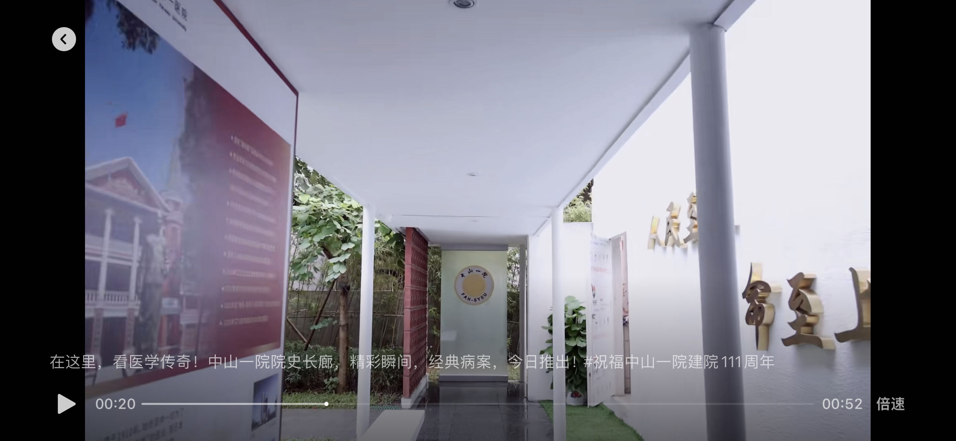 30~40cm尺寸钛金精工字，填充PVC
 |  |  | 带外壳和挂绳或夹子(9.1cm*12.8cm) |  | 1 | 23.00
 |  |  | 带外壳和挂绳或夹子(8.5cm*12cm) |  | 1 | 20.00
 |  |  | 带外壳和挂绳或夹子(7.2cm*10.2cm) |  | 1 | 18.00
 |  |  | 带外壳和挂绳或夹子 |  | 1 | 38.50
 |  |  |  |  | 1 | 33.00
 |  |  |  |  | 1 | 25.50
 |  |  | 亚克力+PP塑料外壳，内芯PVC卡片（8.cm5x5.4cm） |  | 1 | 35.00
 |  |  | 滴胶伸缩扣，印制医院LOGO（6.7cm*2.7cm） |  | 1 | 15.00
 |  |  | 3mm亚克力背喷，背后别针扣（7.1cmx2.6cm） |  | 1 | 15.00
 |  |  | 3mm亚克力背喷，背后磁吸扣（7.1cmx2.6cm） |  | 1 | 15.00
...
 |  |  |  |  |  |  |  |  | 联系人： 联系电话：
 |  |  | 尺寸、规格 | 单位 | 预估数量 | 限价/元 | 单价/元 | 总计/元 | 备注
 |  |  | 缎面 |  | 1 | 16.00
 |  |  | 50*70cm |  | 1 | 85.00
 |  |  | 70*90cm |  | 1 | 120.00
 |  |  | 40*60cm |  | 1 | 75.00
 |  |  | 30*50cm |  | 1 | 60.00
 |  |  | 平方米 |  | 1 | 85.00
 |  |  | 厚度约1.5mm |  | 1 | 15.00
 |  |  | 厚度约3mm |  | 1 | 25.00
 |  |  | 厚度约5.5mm |  | 1 | 35.00
 |  |  | 方管规格2.5cm，小于20m² |  | 1 | 220.00
 |  |  | 方管规格2.5cm，大于等于20m² |  | 1 | 220.00 |  |  | 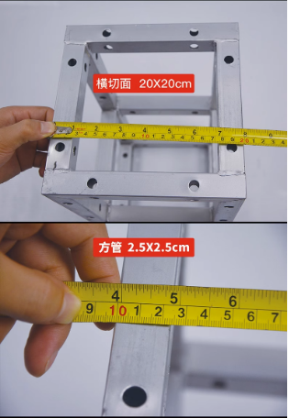
 |  |  | 方管规格2.5cm，小于20m²（日租） |  | 1 | 65.00
 |  |  | 方管规格2.5cm，大于等于20m²（日租） |  | 1 | 55.00
 |  |  | 项目 |  | 1 | 1000.00

